Sheet1
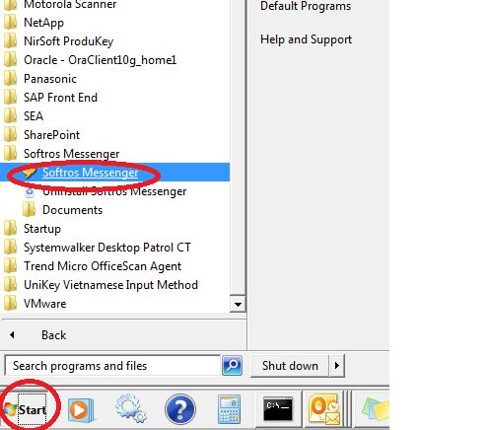
Hướng dẫn sửa lỗi không tìm thấy người cần chat
Vào setting

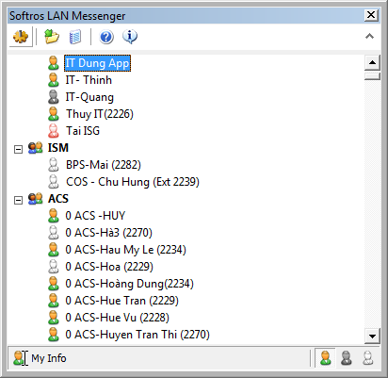

Chọn Network theo các bước như hình bên dưới

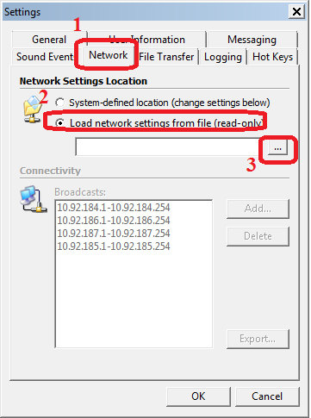

mở đường dẫn đến file network.cfg => chọn open
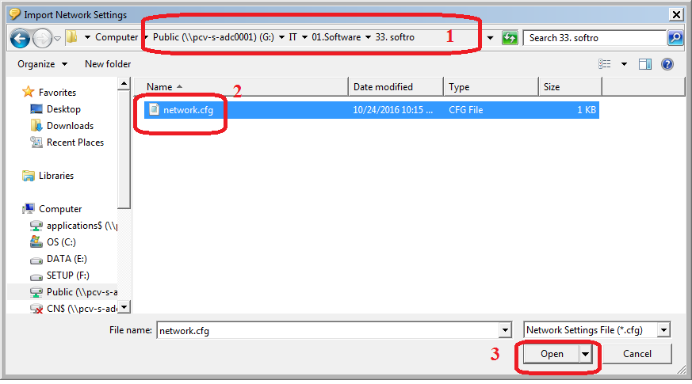

Chọn OK để hoàn tất

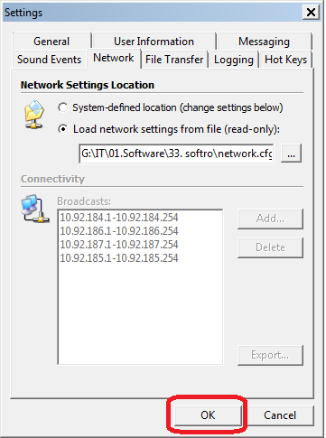

Thoát khỏi Softro

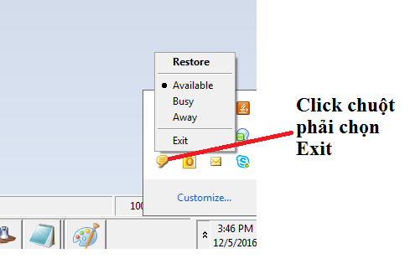

Mở softro lại

